상품제안서
아이리버 향균처리 블루투스 무소음 버티컬 마우스 | 상품코드: S42457

 |  |  |  |  |  |  | 02-713-8555 | www.synergygift.co.kr
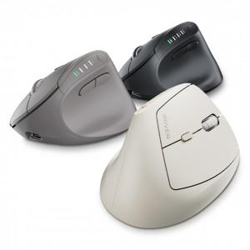 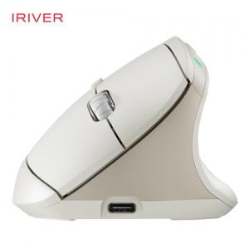 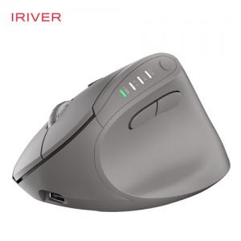

【상세/제작정보】

【인쇄/포장옵션】 | 실크, 레이저 / 포장지포장

【공급단가】 | 수량 | 30~ | 100~ | 200~ | 300~ | 500~
*VAT별도 | 베이지 | 32,300원 | 30,400원 | 29,900원 | 29,400원 | 28,900원
 | 그레이 | 32,300원 | 30,400원 | 29,900원 | 29,400원 | 28,900원
 | 블랙 | 32,300원 | 30,400원 | 29,900원 | 29,400원 | 28,900원

【상품 URL】 | https://www.synergygift.co.kr:443/src/goods_detail.php?gdno=42457

